상품제안서
스위스밀리터리 110PCS 수공구 | 상품코드: S15360

 |  |  |  |  |  |  | 02-713-8555 | www.synergygift.co.kr
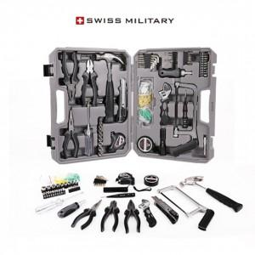

【상세/제작정보】 | 더 이상의 수공구가 필요없는 완벽조합

【인쇄/포장옵션】 | 실크 / 시판박스

【공급단가】 | 수량 | 10~ | 50~ | 100~ | 300~ | 500~
*VAT별도 | 단가 | 45,000원 | 40,500원 | 39,000원 | 37,500원 | 36,000원

【상품 URL】 | https://www.synergygift.co.kr:443/src/goods_detail.php?gdno=15181

